상품제안서
에코클릭 제로웨이스트 휴대용 치약칫솔세트 | 상품코드: S46661

 |  |  |  |  |  |  | 02-713-8555 | www.synergygift.co.kr
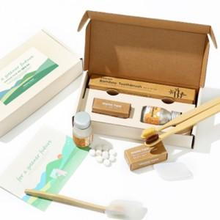

【상세/제작정보】

【인쇄/포장옵션】 | [칫솔] 칫솔레이저, [패키지] 스티커 / 포장불가능

【공급단가】 | 수량 | 50~ | 100~ | 500~ | 1,000~ | 2,000~
*VAT별도 | 단가 | 11,050원 | 10,450원 | 9,940원 | 9,690원 | 9,520원

【상품 URL】 | https://www.synergygift.co.kr:443/src/goods_detail.php?gdno=46661

